Sheet1
备注： 1.蓝色字表示配音的内容 2.不同场景间通过翻页按钮切换 |  |  | 3.同一场景内不同画面间通过点击屏幕切换 4.同一单元格内的操作内容无顺序要求
序号 | 场景（页）名称 | 画面 | 内容、动作、对话 （备注：在同一个单元格内的内容无顺序要求，不同单元格间通过点击） | 镜头 | 音乐、声效 | 时长/s | 备注
1 | 故事引入--猜图形 | 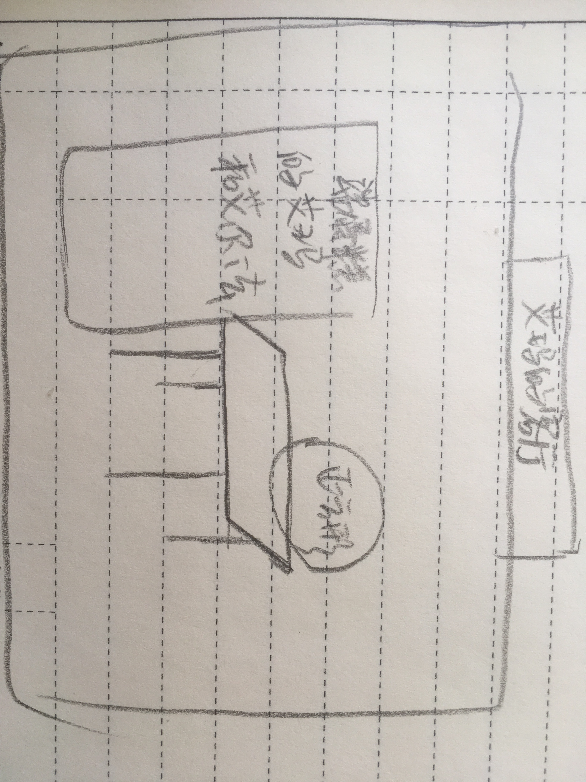 | 艾尔法端着蛋糕，和艾玛一起向桌边移动 |  | 欢快背景音乐 | 10
 |  |  | ·艾玛：生日快乐，正方形！ ·正方形：谢谢，谢谢！我们再请一些其他的图形宝宝来和我们一起玩吧！ ·艾玛：好啊好啊~我画了很多图形，你看看哪些是你的好朋友呢？ |  | 配音 | 8 | 对话人物有嘴型动效
2 | 新知1 | 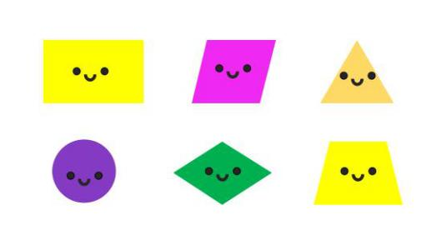 | ·艾尔法：艾玛，这里面有一个图形的形状和其他图形都不像，它肯定不是正方形的好朋友。 点击圆形，出现一只小手（☜）小手戳圆形一下，圆形骨碌骨碌滚走。 点击其他图形，出现一只小手（☜）小手戳一下， 在原地晃悠两下，定住。 点击右下角问号： ·旁白：正方形的好朋友们都有什么特点呢？ |  | 滚动音效
 |  |  |  |  | 配音
3 | 新知2 |  | 点击画面，正方形出现 ·正方形：这里面还有一个图形，他的形状和其他图形有不一样的特点。这次你们肯定找不出来了吧！ |  | 配音
 |  |  | 点击三角形，三角形说：“3” 点击其他图形，其他图形说：“4” 点击灯泡图标：点击三角形，三角形的3条边变颜色，然后向外移，三角形“啵”的一下爆炸消失 点击右下角问号： ·旁白：正方形的好朋友们都有什么特点呢？ |  | 配音 音效：“啵”
4 | 判断谁是好朋友 | 正方形的客厅，艾玛，艾尔法和正方形在桌边 | 点击画面 |  | 敲门声
 |  |  | 点击画面 ·正方形：图形宝宝来敲门了，请小朋友帮我看看是不是我的好朋友吧！ |  | 配音
 |  |  | 点击画面，掉落一个小小的长方形

